Sheet1
2. an ability to apply engineering design to produce solutions that meet specified needs with consideration of public health, safety, and welfare, as well as global, cultural, social, environmental, and economic factors
Passing criterion >= 70%
2-1 produce a design that meet a set of requirements, needs, and constraints
2-2 apply appropriately existing solutions

========================================================================

2-1 produce a design that meet a set of requirements, needs, and constraints
2-2 apply appropriately existing solutions

Question 4 Midterm Exam (2017): จากคำอธิบายที่ให้มาข้างล่างนี้ จงวาด Activity Diagram (5 คะแนน) ในระบบสั่งและจัดส่งอาหาร เมื่อระบบได้รับ order มาจากลูกค้าแล้ว ระบบจะส่งใบแจ้งหนี้ไปยังลูกค้า และในขณะเดียวระบบ จะทำการเตรียมการจัดส่งอาหารในกระบวนการ “Food Delivery Preparation Process” ในขั้นตอนต่อไป ถ้าหากเวลาใน การส่งอยู่ในช่วง 6:00AM-10:00PM ให้ถือว่าเป็นแบบการส่งปกติ (“Regular Delivery”) ถ้าหากเป็นช่วงเวลาอื่นให้ถือว่าเป็น การส่งแบบข้ามคืน (Overnight Delivery) หลังจากนั้น หลังจากจบกระบวนการเตรียมการจัดส่งอาหารและส่งใบแจ้งหนี้แล้ว ระบบจะต้องตรวจสอบภายใน 30 นาทีหลังการสั่งซื้อ ว่าลูกค้าได้ทำการชำระเงินแล้วหรือไม่ ถ้าหากชำระเงินแล้ว (Receive Payment) ระบบจะทำการจัดส่งอาหาร (Food Release) และสิ้นสุดกระบวนการทั้งหมด หากลูกค้ายังไม่ได้ชำระเงิน การ สั่งซื้อครั้งนี้จะถูกยกเลิก (Cancel) และสิ้นสุดกระบวนการทั้งหมด

Pass: 5-3 (Very Good - Fair), Not Pass 2-0 (Poor-Fail)

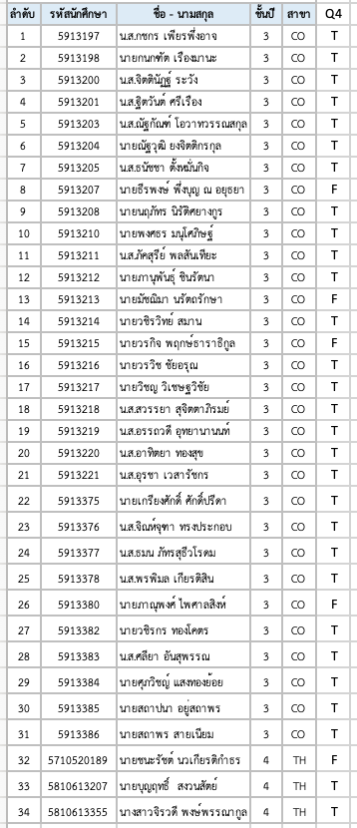

PI 1-1: Attainability = | 29 / 34 | 85

========================================================================

PI | Attainability | Reason | Remedial Action | Action plan | Measurements
2-1 | ✓

2-2 | ✓

SO5. An ability to function effectively on a team whose members together provide leadership, create a collaborative and inclusive environment, establish goals, plan tasks and meet objective.

Passing criterion >= 70%

5-1 assign the appropriate tasks and establish plans to finish work and meet goals on time
5-2 create fair collaboaration

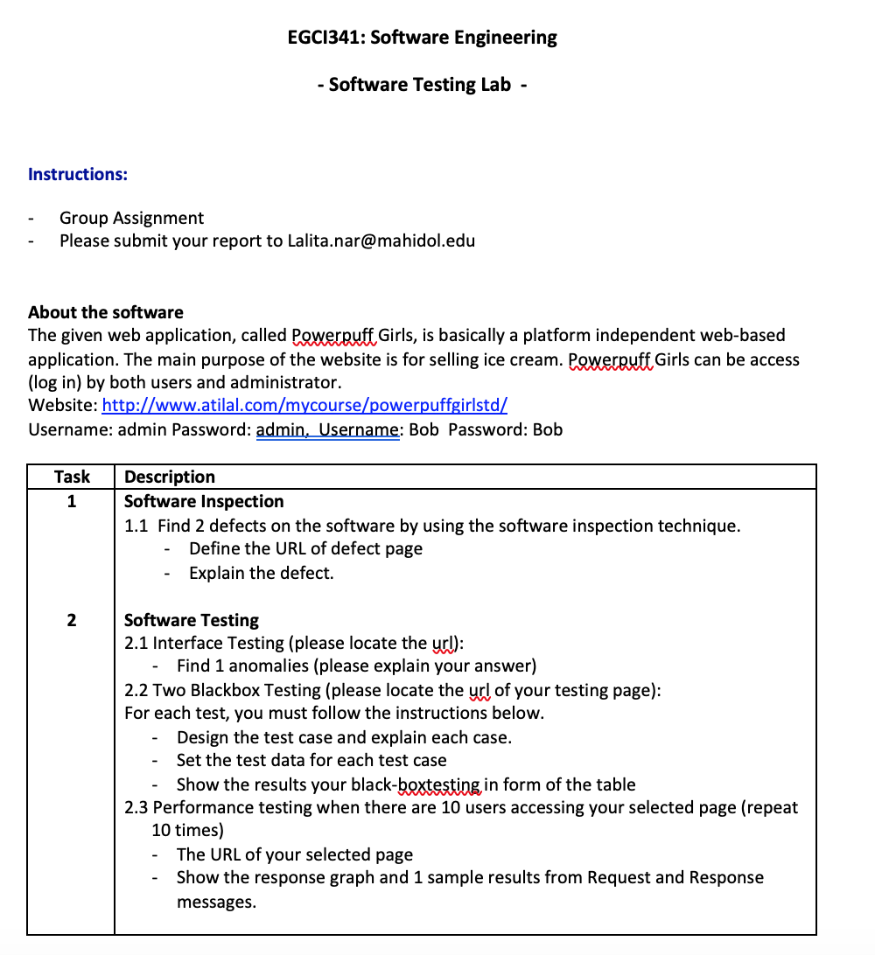

Pass: 2 (assign task properly, Finish all testing on time and Select the test method correctly ) |  | Not pass: 1 (Cannot finish all testing on time or Did not assign tasks approprately, Did not select the right method ) |  |  |  | 0: (Cannot finish on time and did not assign the task appropriately and did not select the right method)

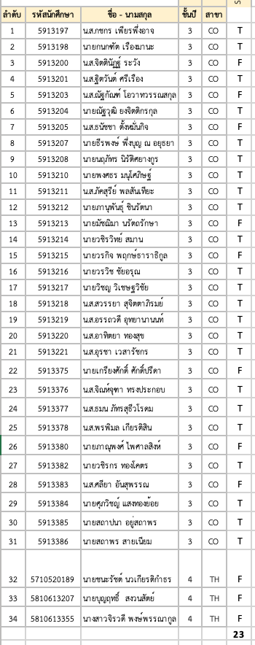

PI 1-1: Attainability = | 23 / 34 | 68

========================================================================

PI | Attainability | Reason | Remedial Action | Action plan | Measurements
2-1 | x | Student did not assign the task appropiately that they cannot finish their work on time | guide student to know the task responsibilities | Next Course | Next Academic year
 |  | Student conduct the wrong method | Guide student the testing method | Next Course | Next Academic year
2-2

